微生信示例189

Number of double bonds | 0 | 1 | 2 | 3 | 4 | 5 | 6 | 7 | 8 | 微生信，您身边的数据分析，可视化专家
Fold changes of TAGs (HCM/Ctrl) | 0.6 | 0.4 | 0.5 | 0.6 | 0.7 | 0.9 | 1.1 | 1.1 | 1.3 | https://www.bioinformatics.com.cn/plot_basic_dual_y_axis_line_plot_189
Percentage of decreased TAGs (%) | 45.3 | 63.9 | 63.8 | 59.2 | 20.5 | 8.4 | 10.2 | 0 | 0
 |  |  |  |  |  |  |  |  |  | 输出示例图

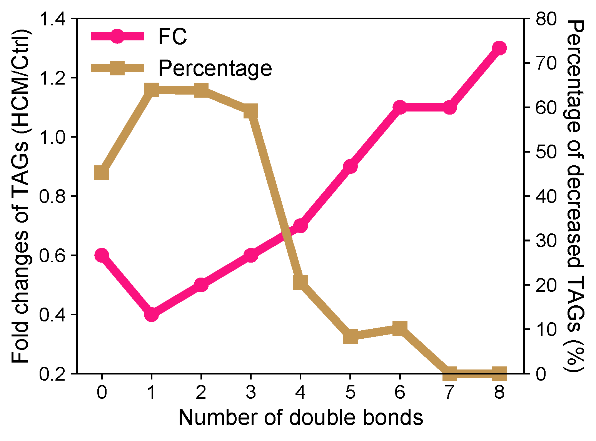

 |  |  |  |  |  |  |  |  |  | B站：双Y轴折线图绘制视频教程

 |  |  |  |  |  |  |  |  |  | 注意：

 |  |  |  |  |  |  |  |  |  | 使用问题，或数据分析合作意向
 |  |  |  |  |  |  |  |  |  | 请微信扫码联系我们

